検索
要件

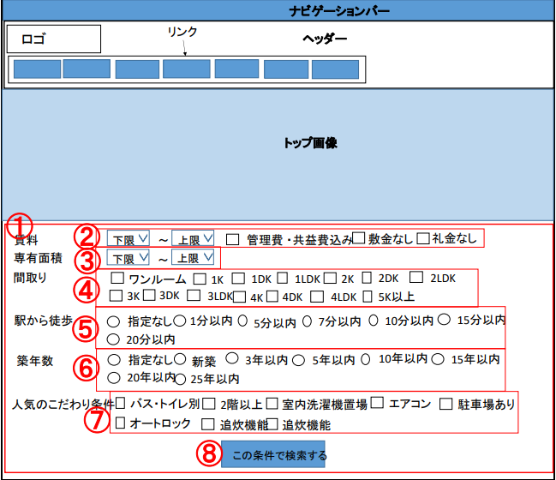
 | ID | ラベル | GUI種別 | 説明
 | 1 | 検索条件 | from | 不動産検索の条件を指定する
 | 2 | 賃料条件 | ドロップダウン・チェックボックス | 賃料の上限下限、諸経費条件の指定
 | 3 | 専有面積条件 | ドロップダウン | 面積の上限下限の指定
 | 4 | 間取り条件 | チェックボックス | 間取りの指定
 | 5 | 徒歩時間条件 | ラジオボタン | 徒歩時間の指定
 | 6 | 築年数条件 | ラジオボタン | 築年数の指定
 | 7 | こだわり条件 | チェックボックス | こだわり条件の指定
 | 8 | 検索ボタン | ボタン | ボタンを押すと検索結果画面へ遷移する

 | 検索方法
 |  | 1.検索条件を①のformで指定する(指定しない条件があってもよい)
 |  | 2.⑧のボタンを押す

物件一覧
要件

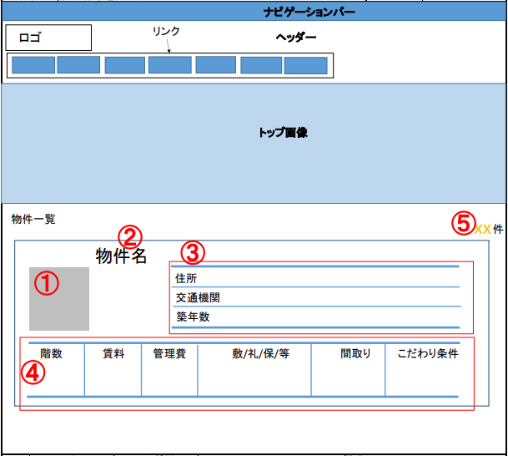
 | ID | ラベル | GUI種別 | 説明
 | 1 | 物件サムネイル | image | 物件のサムネイル画像を表示する
 | 2 | 物件名表示 | text | 物件名を表示する
 | 3 | 住所・最寄駅・築年数表示欄 | text | 住所：住所を表示する 交通機関："○○駅(徒歩 XX分)"の形式で表示する 築年数："築 XX年"の形式で表示する
 | 4 | 階数・賃料・管理費・敷金礼金保証金 ・間取り・こだわり条件表示欄 | text | 階数："XX階/XX階建"の形式で表示する 賃料："XX万円"の形式で表示する 管理費："XX万円"の形式で表示する 敷/礼/保/等："Xヶ月分/Xヶ月分/Xヶ月分/Xヶ月分/"の形式で表示する 間取り："○○(XXXm2)"の形式で表示する こだわり条件：該当するこだわり条件を表示する
 | 5 | 検索結果数表示 | text | 該当する件数を表示する

画面遷移図
画面遷移図

検索画面
物件一覧画面

検索機能
物件一覧

検索ボタン
検索ボタン
TOPボタン

「TOPボタン」をクリック
物件一覧画面の最上部に移動

